背景
 | 概述 |  |  |  |  | 参考
 |  |  |  |  |  |  | 希德尼亚的骑士
 | 标签 |  | 模拟经营、建造、硬核、科幻 |  |  |  | 故事舞台设立在太阳系被称为奇居子的谜之生命体破坏殆尽后的1000年后，在维持人类繁殖和生产
 |  |  |  |  |  |  | 于宇宙中飞行的播种船希德尼娅上生活的主人公谷风长道成为了巨大人型兵器“卫人”的操纵士训练生
 | 故事背景，Plan1 |  |  |  |  |  | 作品讲述的便是主人公与同伴们一起同奇居子战斗的故事
 |  | 每个文明进化到一定程度时，由于对星球环境的破坏，星球会启动自我防卫系统，用于清除星球上的一切”病毒“，任何星球都难能幸免。
 |  |  |  |  |  |  | 哥斯拉·怪兽行星
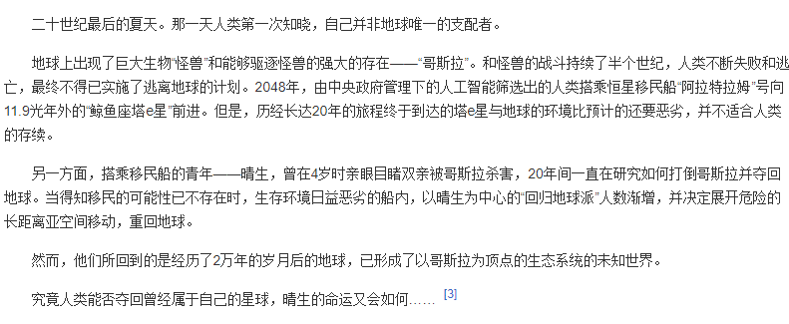
 |  | 纪元XXX年，你的种族第一次知晓自己并非星球的唯一支配者，星球上出现了巨大的生物“∑“，开始破坏星球上的一切。与∑的战斗持续了若干个世纪，
 | 但现实就是任何破坏手段都无法对 ∑ 造成威胁，与其生活在∑的阴影笼罩之下，不如寻找新的生存方案。在防御∑攻击的同时，全种族倾尽所有资源，建造了若干
 | 艘方舟（太空浮岛），向着宇宙不同的方向前进，在绝望中寻求种族的延续。
 |  | 而你正是其中一艘方舟的指挥官，但不幸的是，你的方舟在即将进入轨道之时，遭到了∑的攻击，大量设施被毁，在紧急抢修下，虽然能维持飞行，但
 | 损失惨重，大部分地方变成了废墟，重要的资料室也被摧毁，人员损失惨重。你需要重建方舟，并且进入孤独的星际漂流过程，这个过程可能持续几百年。
 |  | 在几百年中，可以随意选择发展方向，例如星际商人，军火大亨，星际海盗等等，会遇到各种其他星球势力

 |  | 整体有胜利目标，在达成结局条件时，可以手动触发结局，也可以不触发，最后会有一个抉择，制造出末日兵器后如果返回初始的星球，会触发选项
 |  | 一个是使用末日兵器对抗∑，其中一个结局是∑被消灭，但星球变成了废土
 |  | 第二个结局是继续漂流
 | 其他说明
 |  | 科技水平：
 |  |  | 能进行超空间跳跃

 |  | 方舟：
 |  |  | 类似太空浮岛的设定，面积很大，可以用大陆的概念，能够进行扩建。
 |  |  | 外层有防护罩，如果需要扩建，就需要扩大防护罩的范围。
 |  |  | 初期地表都是废墟，根据科技水平可以进行改造和开发。
 |  |  | 大部分设施都在地下层，所有有几个层次的地图。
 |  | 星图：
 |  |  | 会有宇宙的平面图，只显示有限范围，随机生成，类似群星，可以进行探索，前行使用超空间跳跃，每次跳跃需要消耗大量资源
 |  |  | 跳跃后会瞬间到达所在星系，可以进行星系探索等行为

 | 故事背景，Plan2
 |  | 参考外星贸易公司,在游戏中成为一名企业家，在此经济策略游戏中竭力控制火星市场。以取得火星殖民地市场的资源配给垄断
 |  | 故事背景在不远的未来，地球的资源被开采殆尽，而星际航行和星际建设技术的逐渐成熟，使得行星资源开采可行性一步步上升，而玩家则扮演一位第一梯队
 |  | 进行行星资源开采的组织的总裁。
 |  | 玩家可以在多个行星上建立生产基地，具体见其他说明，基地之间可以进行货运，开拓新的行星基地需要出动远航的星际母舰（会被海盗攻击）

 |  | 从事星球开采获取利润，可以为军火商、高科技器材制造商各种身份，完全取决于玩家自己的决定
 |  | 主要目的是从事资源的开采——加工——出售，也可以进行倒卖，可以在全星图范围内进行
·

 |  | 玩家会面临其他势力的威胁，其中包括竞争对手的威胁和太空索马里海盗的威胁（甚至会出动部队进行基地袭击）
 | 其他说明

 |  | 玩家初始科技水平可以刚刚进行星际航行（仅限于行星系），但航行的时间也需要很久，理论上最大可扩展范围不会很远
 |  |  | # 需要有惩罚阻止玩家疯狂扩展，包括基地数量，规模等等

 |  | 关于多行星的说明：
 |  | 在一个行星基地在运作的同时，其他基地都处于冻结状态（完全不运作，防止多线操作带来的蛋疼局面）
 |  | 基地之间能进行货运流通，通过星际货运船进行货运，建立贸易路线，（所有基地仓库状态会存储，在加载时会动态调整）
 |  |  | ！可能会出现漏洞，需要后续详细设计，比如出现无限刷物资的问题

 |  | 关于科技的说明：
 |  | 科技认为是玩家企业的技术力，但同时还有其他企业和世界范围内进行的科学研究，实际上有部分科技已经被研究
 |  |  | 已经被研究的科技如果是公开的，可以直接被使用（类似世界共享），部分科技可能被其他企业专利占据（专门有专利科技），这些就无法再研究
 |  |  | # 玩家可以进行申请专利，将科技私有化（只有部分科技可以被私有化，这些专利科技会影响全局）
 |  |  | # 全局科技的进展和全局参数有关，所以会有一个类似“世界”的全局参数系统

 | 故事背景，Plan3
 |  | 整体背景：

 |  |  | 22XX年，距离智械危机发生已经经过了数十年，无数的智械大军以及各处废墟是人类文明遭到毁灭性打击后留下的产物
 |  |  | 在没有外部控制命令的干预下，几乎所有地方都被暴走的机械大军所控制（设定为地面都四处充满了具有攻击性的仿生人）

 |  |  | 高维度生物入侵，产生“∑ 孢子”，∑ 密度极高， 拥有高速增殖能力，并且能够进行质量展开，对非生物以及生命体都具有强大的破坏作用
 |  |  |  | 主要体现在突变上，无论是机械装置还是各类动植物，在短时间内都会突变，并对外继续释放∑孢子

 |  |  | 人类被迫往外太空移民，95%的移民舰都遭到了失败，仅存的人类只能向着地球返程，重新寻求反攻地球的时机
 |  |  | 32XX年，超光速移民舰——光岛级到达地球轨道上空，并取得了与其他已到达的殖民舰的联系
 |  |  | 328X年，光岛级移民舰向着地球各个角落发射了若干登陆舰，开始反攻

 |  |  | 玩家扮演其中一艘登陆舰，共计若干名人类工程师，从零开始打造基地
 |  |  |  | 从原料采掘到自己生产零件，最终能够制造出构造体，并打造自己的军队，占领区域
 |  |  |  | 最终目标为击败地区敌对核心枢纽，获得区域控制权

 |  | 名词说明：
 |  |  | 智核： 制造构造体的核心部件，由于核心生产设施已废弃，现阶段已无法生产出如此复杂的装置
 |  |  |  | 功能类似 “灵魂的容器”，能够赋予构造体灵魂，并拥有有限的 自我思想
 |  |  |  | 现阶段智核 已经有限，玩家只能通过 总部补给、其他基地交易、事件等方式获得，无法通过自己生产，决定了制造构造体的数量上限

 |  | 主要玩法：
 |  |  | 原料采掘——基础零件生产（处理芯片、动力装置）——构造体生产——夺取并收复失地 |  | 殖民舰下属支队
 |  |  | 各种型号、用途构造体组装
 |  |  | 组建部队——夺回被控制区域
 |  |  | 接取、完成其他基地或其他总部的订单

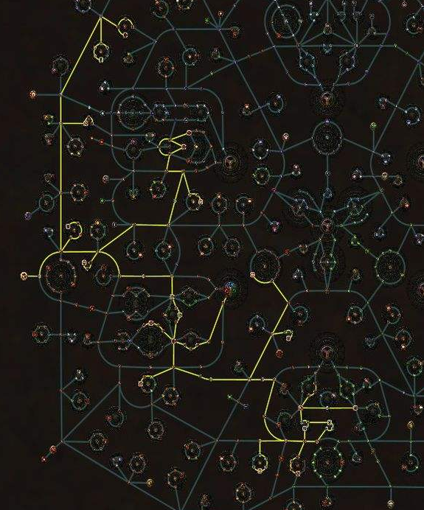

 | 玩法
 |  | 建造：
 |  |  | 详情见建筑功能
 |  |  | 通过建造建筑，建设方舟，

 |  | 通过接取和完成订单获得资金进行建设和科研
 |  | 科技树非常庞大，点不完所有的科技，只能针对点其中一个分支，类似POE的技能树

 | 存档说明

 |  | 一个大存档就是一个企业

探索
探索

 | 属性：
 |  | 探索难度
 |  | 探索大区——大区分支（按完成度随机）——具体单次探索分支生成——探索点

 | 探索准备：

 |  | 基础属性：
 |  |  | 单次探索配置携带上限
 |  |  | 资源携带上限
 |  |  | 人员限制‘’
 |  |  | 飞船限制、等级限制

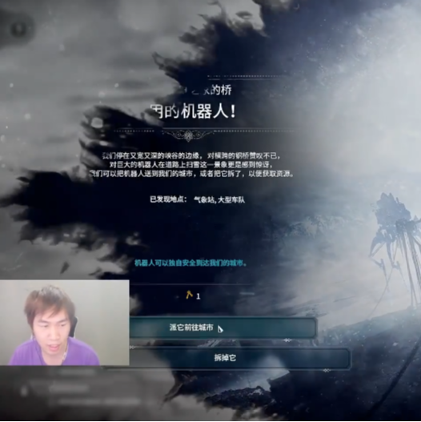
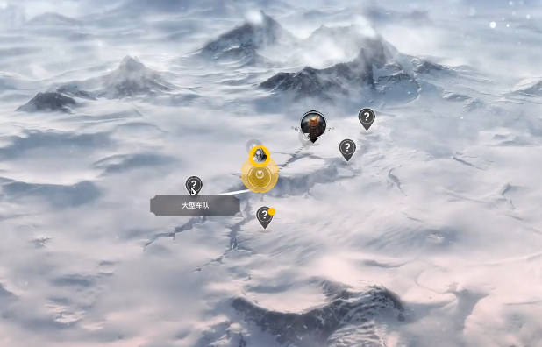
 |  | 1. 选择目标点：
 |  |  | 决定后续事件基础

 |  | 2. 探索队配置
 |  |  | 船队配置
 |  |  |  | 人员配置 |  |  | 工具人，只配置类型与数量
 |  |  |  | 舰船
 |  |  | 设备配置
 |  |  | 飞船配置
 |  |  | 主要资源配置
 |  |  |  | 燃料

 | 探索过程：
 |  | 路线选择：
 |  | 探索路线选择（选择探索点）
 |  | 每个探索点拥有不同消耗值

 |  | 起始点——某个分支——具体点位

 |  | 点位分支剧情选择
 |  |  | 类似galgame，会开启一个局内事件串，导向不同结果

 | 探索结果（最终）：

 |  | 探索奖励/惩罚：
 |  | 丢失物品
 |  | 获得物品
 |  | 失去人员
 |  | 获得科技加成

探索队伍

 | 探索舰
 |  | 基础属性： |  |  |  |  |  |  | 其他信息 |  |  |  |  | 舰船种类：
 |  |  | 名称 |  | 玩家命名 |  |  |  |  | 建造时间 |  |  |  | 探索舰
 |  |  |  |  |  |  |  |  |  | 服役时间
 |  |  | 船体 |  | XXX级，初始选择
 |  |  | 种类 |  | 探索舰 |  |  |  | 模块装备： |  |  | 最终影响属性：
 |  |  | 最大成员人数 |  |  |  |  |  | 辅助系统 |  |  | 其他加成
 |  |  | 舰船规模（由选择基础船体决定） |  |  |  |  |  | 探测系统 |  |  | 探测速度
 |  |  |  | 小型 |  |  |  |  | 引擎 |  |  | 平均速度
 |  |  |  | 中型 |  |  |  |  | 护盾 |  |  | 耐久度
 |  |  |  | 大型 |  |  |  |  |  |  |  | 最大成员
 |  |  |  |  |  |  |  |  |  |  |  | 货仓储量
 |  |  |  |  |  |  |  |  |  |  |  | 火力
 |  |  | 模型
 |  |  | 图标 |  |  |  |  |  |  |  |  | 建造时间
 |  |  | 描述 |  |  |  |  |  |  |  |  | 建造材料

 | 成员

 | 最终影响属性： |  |  |  |  | 引擎部件属性 |  | 探测部件属性 |  |  | 武器部件属性
 | 其他加成 |  |  |  |  |  |  |  |  |  | 射速
 | 探测速度 |  |  |  |  |  |  |  |  |  | 射程
 | 平均速度 |  |  |  |  |  |  |  |  |  | 威力 |  | 浮动
 | 耐久度 |  |  |  |  |  |  |  |  |  | 命中
 | 最大成员
 | 货仓储量
 | 火力

 | 建造时间
 | 建造材料

建筑
建筑概述

 | 整个游戏核心，可以摆放到地图中，占据地图中的数个像素格，随着规模的增加，占地面积也会随之增加
 | 区块会随着科技能够进行升级
 |  | 升级需要对应科技
 |  | 需要消耗一定资源和升级时间

分类：
 | 芯片 |  | ElectronicClip
 | 工业
 | 能源
 | 公共
 | 武装
 | 特殊

建筑操作
 | 建造
 | 建造建筑需要有一定的原料成本
 | 放置完成之后，会生成一个地基，等待后续原料运达，放置步骤会扣除一定资金
 | 等原料全部送达后，开始建造，有一定建造时间，完成后，整个建筑视为建造完成

 | 移动（待定）
 | 建筑可以进行移动，但是会消耗一定资源，移动后等级保持不变
 | 移动需要耗费时间

 | 拆除
 | 销毁建筑，返还一定比例材料，返还比例和游戏难度有关

 | 升级
 | 普通等级：
 |  | 当建筑达到一定等级后，会进行升级，升级不影响属性加成
 |  | 普通等级上限受到固有等级限制，只有升级工厂，才能增加普通等级上限
 | 固有等级：
 |  | 当建筑普通等级达到一定值后，能进行整个工厂的升级
 |  | 例如达到5、10、15等级后，能从初级工厂升级到中级工厂
 | 经验的获得：
 |  | 随机事件
 |  | 生产资源 |  | 每生产一次，会增加经验值
 | 升级示意：
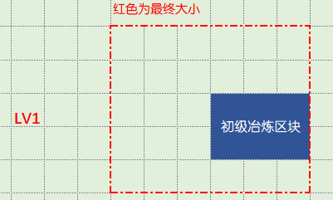
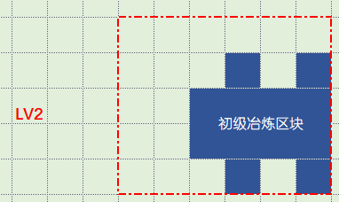
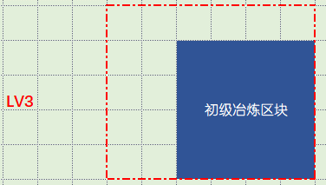

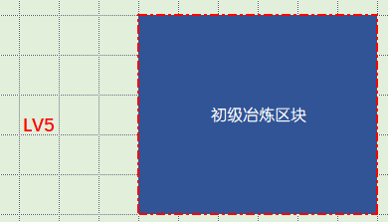
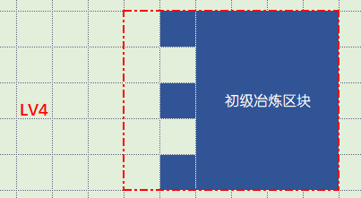

 |  | 升级检测：
 |  |  | 每次升级时，会检测即将增加的单位块中有无被占据，如果发现被占据，则无法升级
 |  |  | 提示建筑范围内有障碍存在，无法升级

订单
订单

 | 可以通过订单界面接取订单，订单会按某个规则随机刷新，主要通过订单获取货币

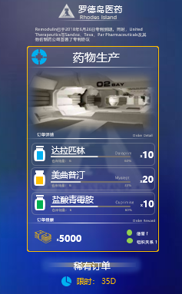
 | 订单基础信息
 |  | 订单名
 |  | 订单描述
 |  | 订单图标
 |  | 订单分类
 |  | 订单发起者
 |  |  | 来源信息
 |  | 订单内容，一般不超过三个
 |  | 稀有度
 |  | 限时，订单的限时状态
 |  | 订单奖励
 |  |  | 货币奖励
 |  |  | 信誉度奖励
 |  |  | 其他特殊物品
 |  | 订单标签，是否是特殊订单

 | 订单发送者（甲方）
 |  | 个体组织
 |  | 国家订单

 | 订单接取
 |  | 接取上限：
 |  |  | 同一时间只能接取X个订单，X会动态提升，有最大值
 |  |  | 不会同时接取同样的订单（同一个ID）
 |  |  | 同阵营最大订单接收量，同时能接取的同发起者最大订单数量（防止无限刷好感度）
 |  | 订单刷新规则：
 |  |  | 符合前置生成条件后，根据基础权重，每过一年再增加权重，直到触发或满足销毁条件
 |  |  | 前置生成条件可以是多个
 |  |  |  | && | 必须全部满足
 |  |  |  | || | 满足任意一个，同时进行直到触发
 |  |  | 基础权重 |  | 基础触发的权重
 |  |  | 增加权重 |  | 每年增加的触发权重
 |  |  | 根据时间刷新
 |  |  |  | 例如1000年12月后开始刷新
 |  |  | 根据前置订单完成情况刷新
 |  |  |  | 例如完成ID 100订单10次
 |  |  |  | 可以是并且或者或者
 |  |  | 根据订单发送者关系触发
 |  |  |  | 大于
 |  |  |  | 小于
 |  |  | 根据全局事件标记触发
 |  | 订单池：
 |  |  | 所有能接取的订单都会加入到订单池中，订单池没有上限，可以通过筛选规则进行筛选

 | 订单完成
 |  | 根据完成时订单的状态，获得的奖励不同
 |  |  | 完成：获得正常奖励
 |  |  | 超时：如果超时，无法获得任何奖励，同时会受到一定惩罚
 |  | 订单的超时

 |  | 完成统计
 |  |  | 完成后订单会进行统计，每个存档单独一份统计数据
 |  |  | 包含：
 |  |  |  | 订单ID
 |  |  |  | 稀有度信息
 |  |  |  | 来源组织信息
 |  |  |  | 完成状态信息（是否超时）

 | 特殊订单
 |  | 部分订单具有特殊标签，根据标签会有特殊效果
 |  | 加急订单
 |  |  | 如果小于一定规定时间内完成，奖励会进行加成
 |  |  | 正常完成，奖励不变
 |  |  | 如果超时，信誉、关系惩罚会加大
 |  | 秘密订单
 |  |  | 通常是类似非法订单
 |  |  | 完成后，与发送方的关系会有明显上升
 |  |  | 对信誉值无加成
 |  |  | 有概率被其他组织发现，信誉值下降，所有组织关系小幅下降
 |  |  | 如果超时，对关系惩罚大
 |  | 协议订单
 |  |  | 类似一段时间内的订单合同
 |  |  | 持续时间较长，有多次结算周期，每个结算周期内必须交货
 |  |  |  | 协议期间内如果超时X次，协议失效，对信誉、关系影响大
 |  |  |  | 在周期内的结算对信誉值都没有加成，最终结算给与
 |  |  | 整个协议结算时，会过呢根据情况给与额外奖励
 |  |  |  | 完美完成
 |  |  |  | 有超时情况

 |  | 军工订单

Ref
